F1
FICHE DE RECETTE

Dhal de lentilles corail

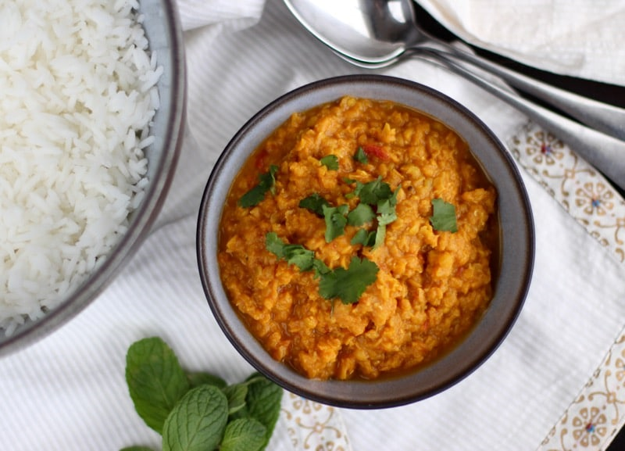
Type de recette
Nombre de portions
Temps de préparation
Temps de cuisson
Temps de refroidissement
Coût matières total (HT) : | 4.30 €
Coefficient multiplicateur :
Prix / Portion (HT) : | 0.7100 €

INGRÉDIENTS

PRODUIT | UNITÉ | QUANTITÉ | PUHT | PTHT
Lentilles corail | KG | 0.4 |  | 0.64
Oignons | KG | 0.2 |  | 0.30
Ail | KG | 0.02 |  | 0.12
Lait de coco | L | 0.4 |  | 1.76
Passata de tomates | L | 0.8 |  | 1.28
Sel
Poivre
Ras el Hanout
Curcuma
Origan
Thym frais
forfait épices |  |  |  | 0.20
TOTAL | KG | 1.82 |  | 4.30 €

DESCRIPTION DE LA RECETTE

Préchauffer le four en chaleur tournante à 155° Rincer abondamment les lentilles avant utilisation 1) Hacher l'oignon et l'ail (5 min) 2) Faire suer l'oignon et l'ail avec un peu de sel (5 min ) 3) Faire perler les lentilles avec l'oignon et l'ail (5 min ) 4) Ajouter la passata de tomate 5) Ajouter le lait de coco 6) Ajouter les épices 7) Mélanger et amener à température (5 min ) 8) Transvaser la préparation dans un bac gastro (5 min ) 9) Cuire au four avec un couvercle à 155°/22min Délayer avec un peu d'eau au besoin pour adapter la consistance

